REQUEST_TABLE
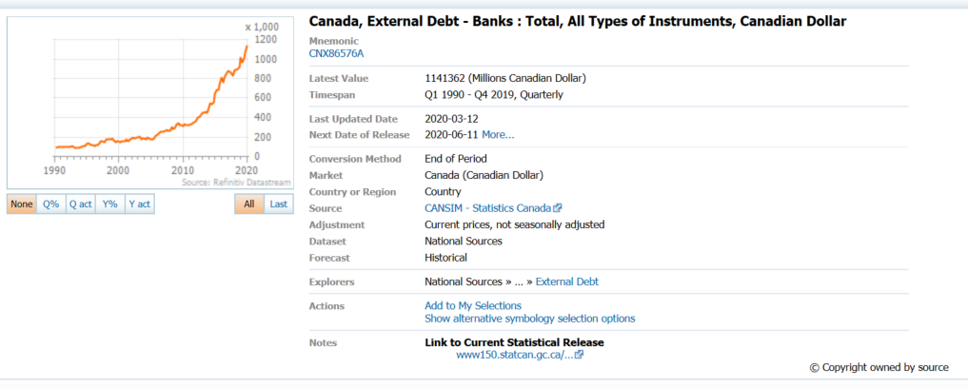
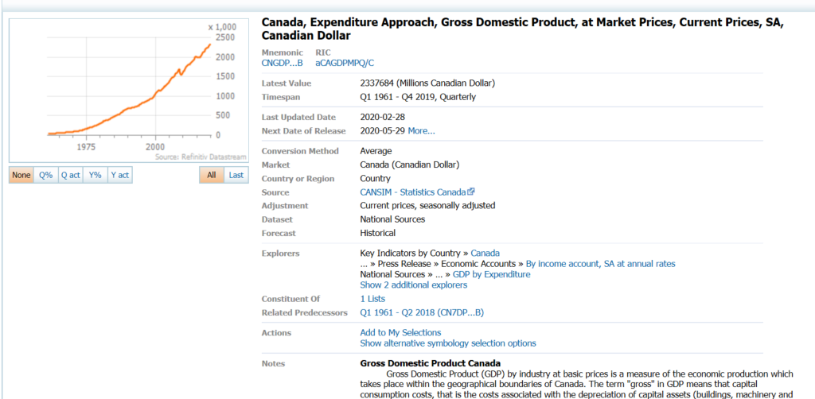
3.0.26.10

 |  |  |  |  |  |  |  |  |  | Last Refreshed: | 2020-04-18
 | Update | Request Type | Format | Series Lookup | Datatype/Expressions | Start Date | End Date | Freq |  | Status | Description |  |  | Statistics |  |  |  | Sequencing
 |  |  |  |  |  |  |  |  |  |  |  | Rows | Cols | Total | Started | Finished | Duration
 | YES | TS | RCM | CNX86576A |  | 01/01/1990 |  | Quarterly | ='Quarterly'!$A$1 | OK |  | 123 | 2 | 246 | 19:26:38 | 19:26:40 | 0:00:02
 | YES | TS | RCM | CNGDP...B |  | 01/01/1990 |  | Quarterly | ='Ratio to GDP'!$A$1 | OK |  | 123 | 2 | 246 | 19:26:38 | 19:26:42 | 0:00:04

